Dashboard
BLOCK 1440

 | VERSION | 1.0.0

Chuyên Đề Phát Triển Web 1

Evidance
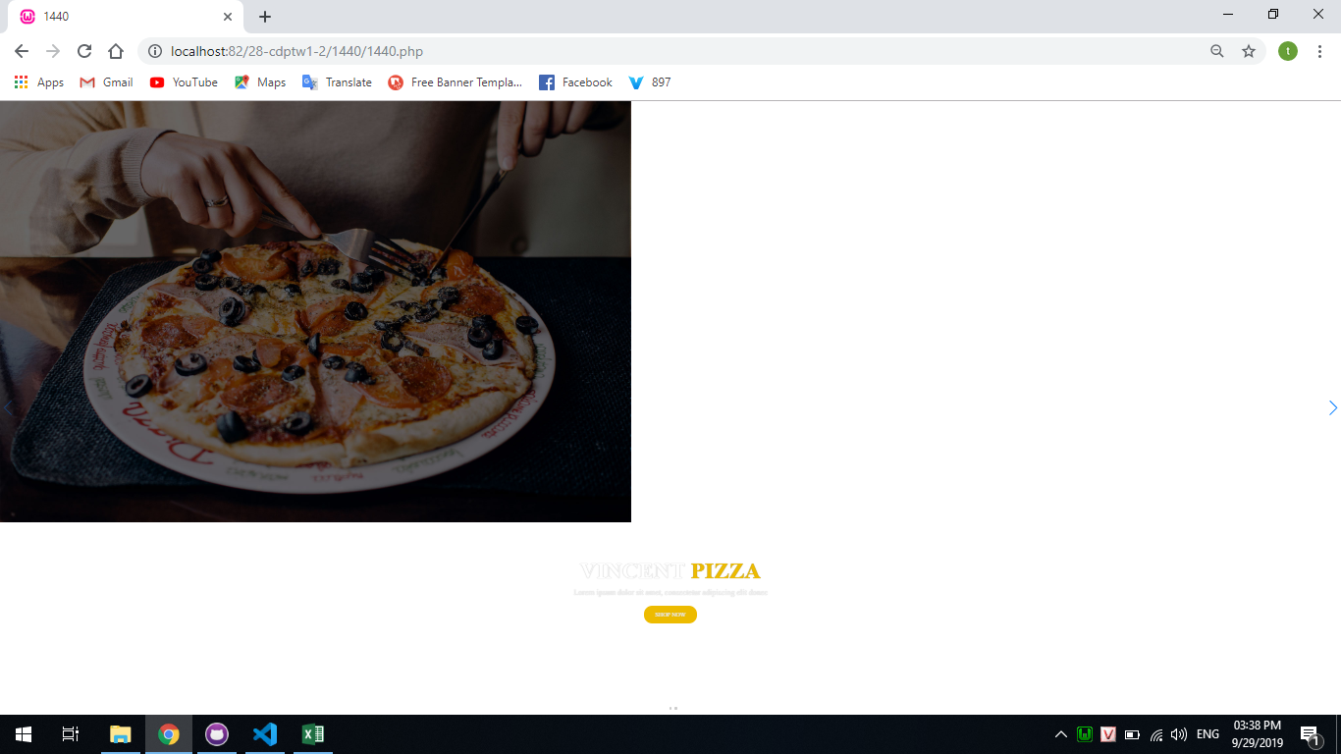
Hình 1

Hình 2
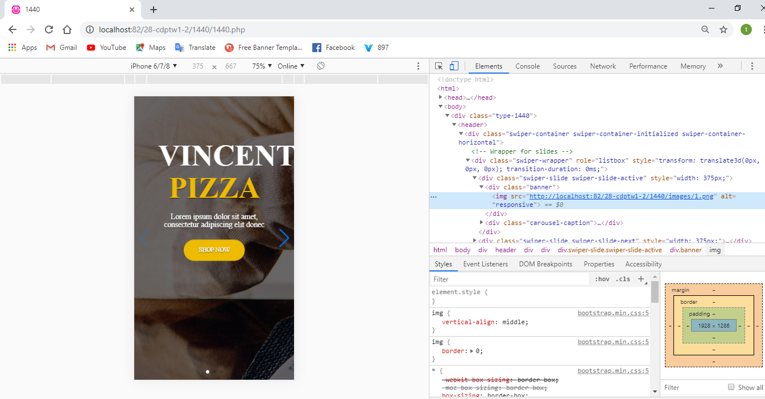

Hình 3

